請求書提出についてのお願い。
 |  | 請求書の提出について

ファイルをコピーして使用してください。
メール送信にて提出いただく場合は、郵送は必要ありません。
下記のメールアドレスへ、期日内に送信してください。
keiri@mori-interior.co.jp

1.請求方法 | ・締日 | ・・・・・・・ | 月末日締切
 | ・提出日 | ・・・・・・・ | 翌月5日
 | ・締切にまにあわなかった場合は、翌月分としての受付となる。

2.支払方法 | ・支払日 | ・・・・・・・ | 翌月末日

3.差引等 | ・安全会費 | ・・・・・・・ | 外注支払総額に対して、一律：0.3%
 | ・協力会費 | ・・・・・・・ | 外注支払総額に対して、外注業者：0.5%

 | ・立替金
 | ・振込手数料
●記入方法

内訳書に請求内容を記入すると請求書の表紙に自動で記入されます。
内訳書シート
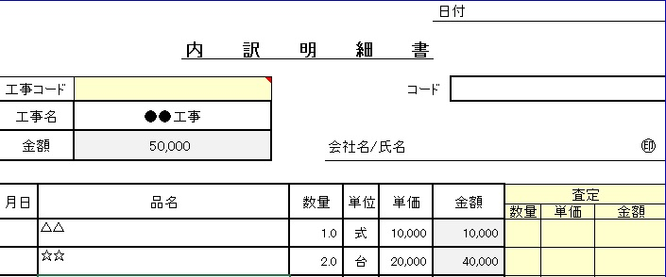

①内訳書に工事名を記入する。

②工事の請求内容を記入する。

請求書
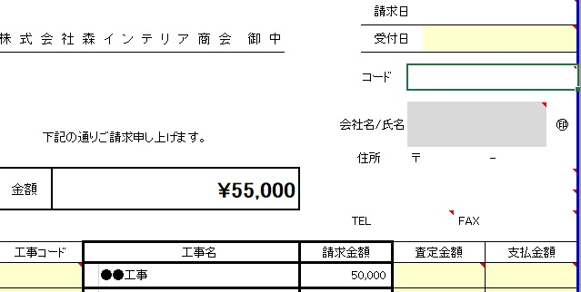

内訳書に記入した内容が自動で表示される

重要： | 内訳明細書は工事ごとに記入してください。

不明な点などありましたらお問合わせください。
問い合わせ先
tel 028-648-1710
㈱森インテリア商会 経理部

